27.04
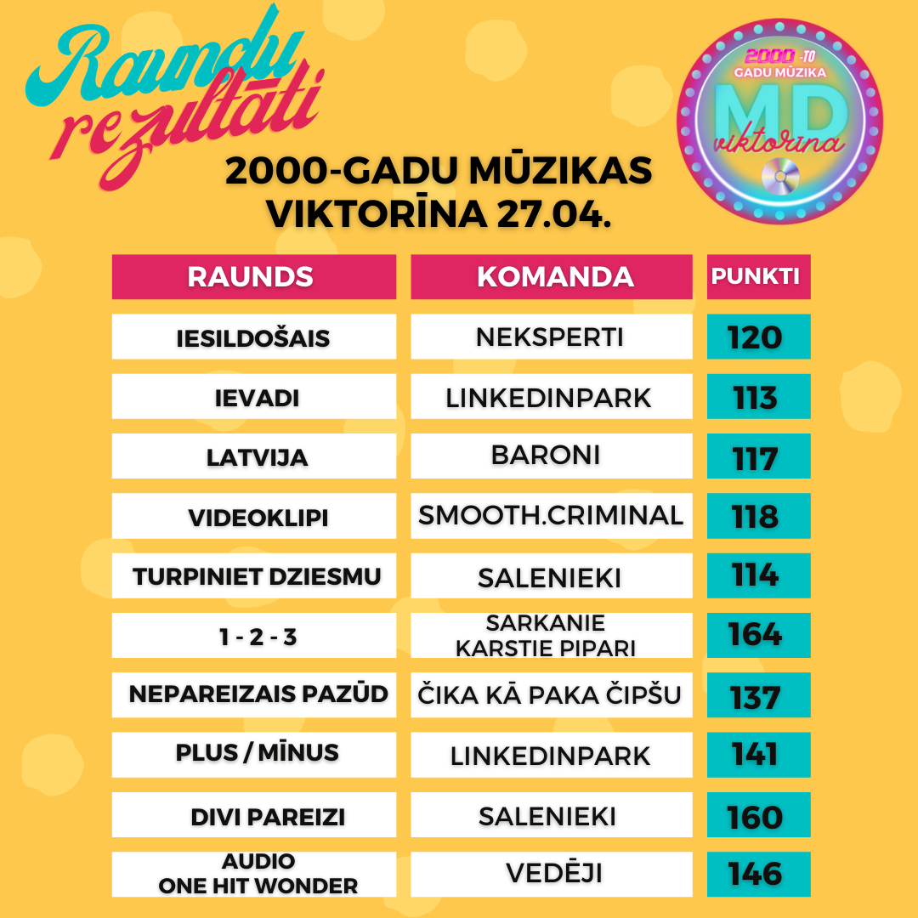
Komanda/ Raunds | Iesildošais | Ievadi | Latvija | Videoklipi | Turpiniet dziesmu | 1 - 2 - 3 | Nepareizais pazūd | Plus / Mīnus | Divi pareizi | Audio One Hit Wonder | Punkti kopā | Vieta | Kopējais atbilžu laiks (min:s:milisek)
Pope Carcassonne | 114 | 102 | 108 | 88 | 79 | 162 | 135 | 138 | 143 | 114 | 1183 | 1 | 06:39:669
Salenieki | 115 | 89 | 88 | 81 | 114 | 154 | 103 | 123 | 160 | 132 | 1159 | 2 | 06:49:586
Rūķis Stūķis | 116 | 106 | 111 | 114 | 83 | 110 | 111 | 140 | 132 | 131 | 1154 | 3 | 5:30:34
Vedēji | 115 | 107 | 115 | 95 | 42 | 134 | 115 | 119 | 143 | 146 | 1131 | 4 | 07:20:433
LinkedInPark | 109 | 113 | 114 | 88 | 75 | 127 | 128 | 141 | 116 | 106 | 1117 | 5 | 05:20:422
Čika kā paka čipšu | 88 | 106 | 58 | 88 | 113 | 137 | 137 | 121 | 134 | 130 | 1112 | 6 | 06:41:660
Pūtēji | 115 | 98 | 109 | 103 | 79 | 125 | 124 | 87 | 128 | 142 | 1110 | 7 | 07:52:910
Topošais jaunais pāris | 88 | 104 | 114 | 109 | 43 | 119 | 120 | 127 | 130 | 143 | 1097 | 8 | 6:13:34
Slapjàs sénes nepadodas | 88 | 100 | 113 | 89 | 47 | 150 | 112 | 139 | 117 | 107 | 1062 | 9 | 06:23:964
Bad Guys | 102 | 101 | 116 | 88 | 82 | 124 | 83 | 114 | 138 | 113 | 1061 | 10 | 07:28:746
BeeZee | 113 | 107 | 108 | 111 | 49 | 77 | 103 | 107 | 132 | 143 | 1050 | 11 | 05:26:887
Sarkanie karstie pipari | 110 | 75 | 88 | 86 | 86 | 164 | 97 | 130 | 126 | 87 | 1049 | 12 | 06:52:193
Šiten jāliek | 116 | 87 | 111 | 99 | 89 | 136 | 73 | 90 | 126 | 120 | 1047 | 13 | 08:27:501
Terase | 116 | 108 | 111 | 88 | 79 | 125 | 124 | 72 | 97 | 110 | 1030 | 14 | 5:27:58
Pučigūni Mizā | 113 | 67 | 80 | 87 | 85 | 152 | 118 | 102 | 127 | 99 | 1030 | 15 | 08:21:325
Annas iela & co | 88 | 65 | 107 | 82 | 100 | 147 | 84 | 103 | 124 | 123 | 1023 | 16 | 09:51:200
Mūsu gurni nemelo | 116 | 103 | 115 | 59 | 60 | 121 | 102 | 64 | 142 | 137 | 1019 | 17 | 05:28:647
Travelers | 113 | 95 | 115 | 113 | 90 | 122 | 78 | 61 | 109 | 121 | 1017 | 18 | 04:43:823
Pepija&Pirāts | 108 | 67 | 112 | 73 | 108 | 151 | 55 | 132 | 108 | 103 | 1017 | 19 | 07:17:394
Neļķu iela | 108 | 72 | 115 | 79 | 81 | 128 | 63 | 108 | 121 | 139 | 1014 | 20 | 08:05:984
kaut kādi pūķi | 117 | 108 | 89 | 86 | 79 | 126 | 69 | 73 | 121 | 144 | 1012 | 21 | 07:27:794
Alfisti | 110 | 106 | 110 | 49 | 87 | 139 | 120 | 47 | 100 | 128 | 996 | 22 | 06:16:581
AlMaDiMa | 74 | 108 | 99 | 76 | 81 | 160 | 100 | 99 | 98 | 99 | 994 | 23 | 07:02:209
Vītolēni | 107 | 99 | 83 | 115 | 30 | 118 | 110 | 70 | 129 | 126 | 987 | 24 | 07:31:349
Avoti5 | 114 | 93 | 112 | 64 | 59 | 114 | 110 | 105 | 94 | 118 | 983 | 25 | 06:25:689
SSS | 104 | 89 | 114 | 88 | 48 | 138 | 105 | 37 | 123 | 120 | 966 | 26 | 06:59:351
Iedod nosmeķēt | 114 | 93 | 112 | 73 | 37 | 126 | 73 | 93 | 124 | 118 | 963 | 27 | 07:02:318
KISS | 114 | 103 | 98 | 82 | 57 | 113 | 95 | 83 | 99 | 118 | 962 | 28 | 07:42:115
Neksperti | 120 | 106 | 85 | 89 | 24 | 102 | 100 | 59 | 140 | 130 | 955 | 29 | 04:20:579
GEGES&GAIĻI | 112 | 98 | 85 | 80 | 51 | 149 | 87 | 56 | 112 | 122 | 952 | 30 | 06:59:848
Varustiņi | 107 | 72 | 114 | 85 | 46 | 129 | 105 | 136 | 100 | 58 | 952 | 31 | 07:48:650
FIFELĪTES | 119 | 86 | 90 | 116 | 36 | 146 | 81 | 86 | 121 | 69 | 950 | 32 | 6:06:05
cibiņa blice | 109 | 103 | 111 | 101 | 20 | 121 | 115 | 66 | 103 | 99 | 948 | 33 | 07:22:878
ZolKei | 94 | 95 | 99 | 82 | 89 | 100 | 52 | 109 | 136 | 90 | 946 | 34 | 09:27:905
Avokado | 103 | 73 | 106 | 85 | 80 | 145 | 80 | 97 | 83 | 92 | 944 | 35 | 09:17:754
Mortikus | 106 | 56 | 48 | 80 | 77 | 163 | 78 | 121 | 95 | 119 | 943 | 36 | 9:30:55
Stangas | 115 | 64 | 111 | 101 | 96 | 110 | 55 | 114 | 76 | 100 | 942 | 37 | 07:34:575
Turbotēraudsprādziens | 106 | 74 | 88 | 82 | 75 | 158 | 83 | 37 | 116 | 119 | 938 | 38 | 06:42:516
Vienradži | 112 | 99 | 102 | 63 | 59 | 128 | 46 | 96 | 108 | 125 | 938 | 39 | 08:07:186
Latvija - Šveice | 113 | 82 | 114 | 88 | 48 | 98 | 88 | 99 | 125 | 83 | 938 | 40 | 09:43:774
Spice Girls | 114 | 71 | 79 | 86 | 62 | 158 | 93 | 71 | 115 | 87 | 936 | 41 | 05:51:895
Eversoni & Co | 114 | 94 | 85 | 74 | 96 | 135 | 62 | 99 | 105 | 67 | 931 | 42 | 10:21:556
JŪ TŪ | 108 | 82 | 98 | 25 | 86 | 138 | 73 | 70 | 117 | 131 | 928 | 43 | 09:52:583
Čipmoki | 103 | 69 | 108 | 50 | 97 | 128 | 105 | 36 | 133 | 98 | 927 | 44 | 08:16:731
Bandītu perēklis | 106 | 96 | 82 | 85 | 33 | 127 | 101 | 65 | 128 | 101 | 924 | 45 | 08:27:138
Gandrīz litrs | 68 | 109 | 85 | 73 | 94 | 127 | 85 | 76 | 113 | 93 | 923 | 46 | 06:41:858
Virķēni | 112 | 86 | 108 | 88 | 39 | 114 | 90 | 53 | 105 | 127 | 922 | 47 | 6:44:55
Van Tūži | 108 | 69 | 115 | 59 | 61 | 124 | 76 | 109 | 131 | 67 | 919 | 48 | 07:15:929
Vecās Čības | 84 | 102 | 85 | 59 | 50 | 120 | 102 | 124 | 123 | 70 | 919 | 49 | 08:25:257
Bulciņa un muskuls | 112 | 90 | 111 | 86 | 47 | 130 | 76 | 26 | 135 | 101 | 914 | 50 | 09:43:178
Kaķi | 110 | 89 | 109 | 95 | 49 | 95 | 123 | 46 | 98 | 98 | 912 | 51 | 10:26:618
Tiktakeri | 114 | 74 | 86 | 65 | 60 | 144 | 92 | 111 | 71 | 93 | 910 | 52 | 10:05:574
Daudzbērnu ģimene | 115 | 69 | 115 | 87 | 70 | 118 | 89 | 95 | 92 | 59 | 909 | 53 | 06:01:380
Sapņu komanda | 88 | 92 | 75 | 80 | 30 | 147 | 120 | 69 | 137 | 56 | 894 | 54 | 07:25:207
Skujas | 111 | 98 | 103 | 87 | 56 | 88 | 96 | 66 | 110 | 76 | 891 | 55 | 09:04:387
KAZHAMACK | 84 | 72 | 113 | 88 | 39 | 116 | 105 | 84 | 93 | 96 | 890 | 56 | 04:27:213
TAPĪRA DZIESMA | 88 | 83 | 114 | 78 | 42 | 98 | 68 | 101 | 128 | 86 | 886 | 57 | 08:06:923
SPĪDOLAS KAIMIŅI | 112 | 91 | 83 | 30 | 64 | 105 | 109 | 67 | 101 | 120 | 882 | 58 | 09:12:760
Cimbeeni | 87 | 86 | 86 | 59 | 85 | 118 | 60 | 91 | 103 | 106 | 881 | 59 | 08:02:684
Spilvenieki | 115 | 69 | 81 | 101 | 76 | 113 | 107 | 84 | 75 | 60 | 881 | 60 | 08:29:401
Enzo | 101 | 108 | 86 | 59 | 59 | 95 | 96 | 68 | 112 | 96 | 880 | 61 | 05:40:616
23.dzīvoklis | 99 | 99 | 86 | 88 | 47 | 124 | 70 | 27 | 124 | 113 | 877 | 62 | 06:17:561
Ksilofona spēles pazinēji | 111 | 54 | 87 | 78 | 86 | 145 | 49 | 63 | 96 | 108 | 877 | 63 | 07:29:958
Kliesis & Dārta | 107 | 75 | 95 | 84 | 54 | 131 | 72 | 18 | 118 | 122 | 876 | 64 | 08:50:138
smooth.criminal | 113 | 93 | 86 | 118 | 20 | 101 | 96 | 46 | 110 | 86 | 869 | 65 | 05:36:847
Banāna feiss | 86 | 78 | 114 | 79 | 20 | 101 | 116 | -3 | 155 | 122 | 868 | 66 | 5:56:08
Smilšu rukši | 116 | 89 | 91 | 86 | 40 | 106 | 65 | 10 | 143 | 122 | 868 | 67 | 06:12:413
Twister&Dobby | 110 | 80 | 84 | 59 | 61 | 114 | 61 | 61 | 130 | 103 | 863 | 68 | 04:40:435
Surikāti | 113 | 47 | 69 | 87 | 70 | 142 | 89 | 100 | 98 | 46 | 861 | 69 | 08:13:518
Baroni | 87 | 74 | 117 | 87 | 59 | 124 | 27 | 62 | 103 | 120 | 860 | 70 | 05:03:914
IGOR | 112 | 98 | 78 | 83 | 31 | 98 | 104 | 28 | 108 | 120 | 860 | 71 | 07:24:827
Apakšstacija | 113 | 81 | 115 | 58 | 57 | 106 | 101 | 40 | 112 | 76 | 859 | 72 | 06:10:668
Lieliskā Mafija JPilī | 115 | 98 | 83 | 56 | 59 | 111 | 72 | 48 | 103 | 113 | 858 | 73 | 06:06:737
HEIGHTS | 113 | 61 | 78 | 84 | 30 | 123 | 75 | 85 | 99 | 110 | 858 | 74 | 8:12:43
Kartonkas zieds | 108 | 77 | 104 | 49 | 39 | 106 | 109 | 74 | 88 | 100 | 854 | 75 | 7:55:23
ČETRI KRASTI | 115 | 109 | 75 | 84 | 30 | 117 | 73 | 74 | 85 | 92 | 854 | 76 | 08:21:558
Biedrības iela | 73 | 84 | 80 | 85 | 61 | 132 | 71 | 35 | 125 | 106 | 852 | 77 | 08:52:379
Mamasitas | 106 | 93 | 101 | 77 | 63 | 87 | 63 | 35 | 104 | 120 | 849 | 78 | 05:59:843
Lieliskai 4nieks | 111 | 96 | 109 | 60 | 36 | 98 | 90 | 54 | 93 | 99 | 846 | 79 | 09:23:252
Tūristi | 100 | 76 | 110 | 58 | 61 | 105 | 128 | 8 | 116 | 82 | 844 | 80 | 06:20:924
EunE | 86 | 76 | 84 | 69 | 42 | 126 | 115 | 65 | 99 | 80 | 842 | 81 | 08:23:231
Colossals | 101 | 70 | 30 | 76 | 41 | 148 | 69 | 107 | 78 | 119 | 839 | 82 | 08:40:932
Lēnu garu | 116 | 78 | 57 | 82 | 72 | 114 | 91 | 68 | 89 | 66 | 833 | 83 | 09:27:246
KosKos | 113 | 69 | 83 | 84 | 50 | 59 | 55 | 107 | 117 | 88 | 825 | 84 | 10:09:138
Jubilāri | 116 | 105 | 71 | 80 | 59 | 87 | 59 | 39 | 92 | 115 | 823 | 85 | 06:26:890
ROGAS | 86 | 77 | 109 | 47 | 106 | 125 | 64 | 58 | 117 | 34 | 823 | 86 | 08:08:468
Blāzma | 107 | 83 | 78 | 58 | 65 | 104 | 81 | 51 | 77 | 117 | 821 | 87 | 09:10:773
Susļiki | 116 | 83 | 42 | 60 | 49 | 118 | 119 | 29 | 111 | 93 | 820 | 88 | 09:41:755
Spalvainās kājas | 116 | 90 | 59 | 42 | 71 | 103 | 51 | 36 | 126 | 117 | 811 | 89 | 06:57:406
S I G M A | 103 | 53 | 85 | 75 | 48 | 101 | 46 | 121 | 116 | 62 | 810 | 90 | 06:15:74
Swim shady | 87 | 92 | 83 | 59 | 45 | 102 | 112 | 26 | 130 | 73 | 809 | 91 | 8:59:50
PLANĒTA POPE | 113 | 45 | 73 | 112 | 56 | 112 | 75 | 33 | 108 | 82 | 809 | 92 | 09:03:606
Sarkanās vaboles | 110 | 103 | 85 | 83 | 49 | 81 | 79 | 52 | 113 | 51 | 806 | 93 | 04:50:863
Zinātnieki | 77 | 81 | 60 | 79 | 60 | 139 | 68 | 66 | 80 | 95 | 805 | 94 | 08:31:278
Vecie kapi | 102 | 66 | 77 | 49 | 77 | 125 | 70 | 46 | 87 | 105 | 804 | 95 | 7:07:44
Makaroni | 111 | 50 | 76 | 44 | 42 | 143 | 85 | 76 | 75 | 101 | 803 | 96 | 10:50:747
Pūķēni | 49 | 59 | 85 | 10 | 97 | 107 | 129 | 43 | 95 | 128 | 802 | 97 | 10:11:384
MEEL | 93 | 58 | 86 | 75 | 61 | 127 | 70 | 41 | 87 | 103 | 801 | 98 | 07:52:849
Vilnīšdāmas | 110 | 60 | 59 | 35 | 82 | 116 | 100 | 71 | 94 | 72 | 799 | 99 | 07:09:382
2cilvēki & 3kaķi | 114 | 58 | 83 | 85 | 76 | 91 | 113 | 11 | 92 | 75 | 798 | 100 | 06:45:584
E31 | 108 | 93 | 83 | 83 | 31 | 94 | 91 | 16 | 125 | 74 | 798 | 101 | 07:03:916
Admin & Co | 115 | 65 | 85 | 84 | 83 | 91 | 49 | 49 | 101 | 75 | 797 | 102 | 04:54:405
Bubinatori | 113 | 100 | 85 | 86 | 45 | 81 | 34 | 64 | 95 | 93 | 796 | 103 | 05:32:783
DeadMansFingers | 116 | 99 | 86 | 87 | 45 | 81 | 101 | -65 | 151 | 93 | 794 | 104 | 06:20:597
Somieši | 113 | 70 | 57 | 72 | 42 | 123 | 96 | 82 | 82 | 48 | 785 | 105 | 10:21:771
Koklētāji | 87 | 81 | 84 | 62 | 40 | 117 | 78 | 54 | 109 | 70 | 782 | 106 | 06:11:371
Glumie stabi | 88 | 78 | 106 | 59 | 37 | 112 | 83 | 67 | 99 | 51 | 780 | 107 | 05:54:754
Dīvāna eksperti | 111 | 60 | 84 | 48 | 73 | 80 | 93 | 62 | 79 | 84 | 774 | 108 | 08:08:686
9091001 | 94 | 91 | 85 | 67 | 56 | 95 | 54 | 16 | 114 | 100 | 772 | 109 | 06:22:655
Kristofer X | 97 | 80 | 70 | 97 | 41 | 122 | 46 | 49 | 83 | 87 | 772 | 110 | 10:39:969
Aukstā zupa | 106 | 81 | 89 | 65 | 20 | 116 | 89 | 43 | 71 | 89 | 769 | 111 | 05:01:545
DNC | 110 | 57 | 115 | 42 | 65 | 90 | 69 | 58 | 103 | 58 | 767 | 112 | 06:18:106
Piglets | 88 | 107 | 30 | 110 | 20 | 109 | 80 | 3 | 117 | 99 | 763 | 113 | 05:47:403
Puķīšpīles | 86 | 101 | 86 | 83 | 35 | 103 | 97 | 7 | 104 | 60 | 762 | 114 | 07:50:475
Tūjas disko kraukļi | 103 | 52 | 83 | 56 | 46 | 70 | 85 | 74 | 93 | 98 | 760 | 115 | 09:05:187
Gan jā, gan nē | 112 | 86 | 58 | 84 | 62 | 87 | 126 | -43 | 112 | 74 | 758 | 116 | 05:11:498
Kuņģi un dāmas | 115 | 76 | 73 | 58 | 48 | 99 | 130 | -18 | 93 | 74 | 748 | 117 | 06:09:276
Jo svētki ir jāsvin | 105 | 96 | 110 | 80 | 10 | 109 | 77 | 36 | 64 | 61 | 748 | 118 | 09:45:348
Orhideju nams | 110 | 91 | 113 | 59 | 76 | 63 | 76 | -14 | 88 | 82 | 744 | 119 | 06:43:131
Miglas rīts | 87 | 46 | 110 | 34 | 68 | 97 | 77 | 100 | 53 | 71 | 743 | 120 | 07:25:881
Šerberts&Pomelo | 77 | 77 | 59 | 52 | 56 | 134 | 76 | 53 | 85 | 74 | 743 | 121 | 07:54:917
ZEJ | 111 | 59 | 57 | 106 | 28 | 99 | 51 | 71 | 83 | 75 | 740 | 122 | 9:11:00
ZILBERTI | 83 | 67 | 87 | 28 | 33 | 137 | 100 | 46 | 80 | 72 | 733 | 123 | 09:11:861
Bekija | 110 | 112 | 57 | 57 | 58 | 79 | 70 | 36 | 90 | 50 | 719 | 124 | 06:31:399
TEAM A | 101 | 75 | 84 | 77 | 49 | 85 | 43 | -17 | 103 | 117 | 717 | 125 | 07:41:583
*****POKERPELĪTE***** | 87 | 50 | 87 | 46 | 95 | 101 | 72 | -3 | 92 | 89 | 716 | 126 | 07:05:789
Lux | 88 | 45 | 74 | 81 | 52 | 99 | 52 | 40 | 71 | 109 | 711 | 127 | 09:24:597
KRĪTIŅI | 109 | 66 | 86 | 48 | 38 | 92 | 54 | 17 | 120 | 78 | 708 | 128 | 07:24:419
Zivene | 98 | 87 | 57 | 59 | 60 | 131 | 42 | 33 | 90 | 49 | 706 | 129 | 08:18:923
Signe | 85 | 87 | 109 | 83 | 20 | 92 | 47 | 0 | 126 | 55 | 704 | 130 | 06:47:366
Valsts Pieņēmumu dienests | 88 | 86 | 57 | 30 | 77 | 107 | 86 | -21 | 93 | 90 | 693 | 131 | 04:57:692
Lollipops | 111 | 73 | 30 | 81 | 30 | 127 | 71 | 20 | 70 | 79 | 692 | 132 | 07:09:619
Tontoni | 99 | 81 | 70 | 102 | 34 | 57 | 102 | -1 | 72 | 74 | 690 | 133 | 06:04:695
GreenApple | 20 | 49 | 84 | 39 | 64 | 132 | 99 | 71 | 65 | 67 | 690 | 134 | 10:15:415
ZS Kalnieši | 112 | 89 | 75 | 58 | 71 | 54 | 79 | -28 | 114 | 64 | 688 | 135 | 7:40:35
KUBIKI | 47 | 55 | 79 | 10 | 75 | 122 | 79 | 46 | 107 | 65 | 685 | 136 | 06:26:489
Sofa Party | 112 | 50 | 61 | 107 | 31 | 100 | 44 | 7 | 83 | 90 | 685 | 137 | 08:51:210
Easy peasy | 96 | 65 | 109 | 34 | 62 | 91 | 82 | 6 | 79 | 60 | 684 | 138 | 06:48:306
Opis1 | 113 | 58 | 110 | 76 | 74 | 68 | 92 | -42 | 68 | 66 | 683 | 139 | 06:03:618
The Incredibles | 82 | 54 | 66 | 103 | 20 | 56 | 42 | 87 | 98 | 72 | 680 | 140 | 09:12:854
Kramiņu banda | 110 | 55 | 81 | 59 | 46 | 119 | 66 | -47 | 99 | 88 | 676 | 141 | 07:57:854
Raķešu degviela | 78 | 48 | 58 | 48 | 36 | 127 | 70 | 64 | 82 | 62 | 673 | 142 | 07:46:562
Rozīši | 83 | 75 | 81 | 45 | 49 | 80 | 75 | 51 | 112 | 20 | 671 | 143 | 08:06:597
Sulu bārs | 114 | 55 | 86 | 39 | 10 | 103 | 67 | 17 | 101 | 78 | 670 | 144 | 06:55:631
...

